7711
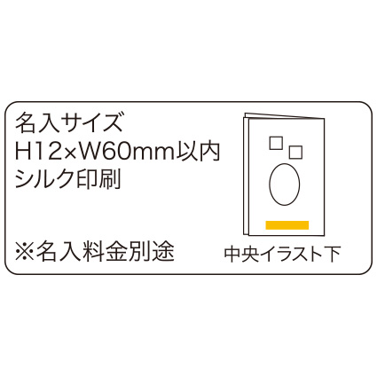
提 案 書

節電てぬぐい |  | 参考上代 | ¥300 | 販売価格
 |  | （税別） |  | （税別）
【JAN】 | 4562121889613
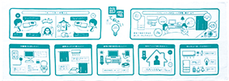 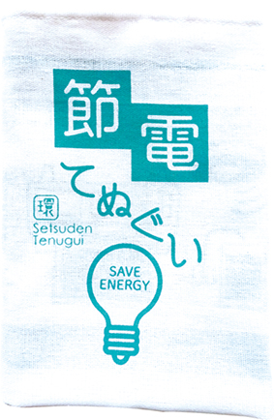 |  |  | 【商品番号】 7711-60 【本体サイズ】 1000×350ｍｍ・38ｇ 【パッケージサイズ】 130×15×185ｍｍ・40ｇ 【個装形態】 ポリ袋入 【材質】 綿100％ 【入数】 200 【商品説明】 電力不足を回避するために、 私たちが出来る節電について記載しました。 地球にやさしく、家計にもやさしい。 一人ひとりの意識を高めるアイテムです。

